IF
姓名 | 國文 | 英文 | 電腦 | 平均 | 等級 | 評語
施大偉 | 74 | 66 | 50 | 64 |  |  | 70 |  | ç
李榮宗 | 91 | 57 | 77 | 75
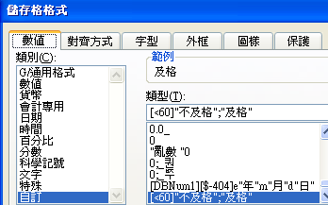
吳宜真 | 86 | 61 | 100 | 82 |  |  | 及格
張淑滿 | 56 | 40 | 83 | 60 |  |  | 不及格 | ç
陳友敬 | 85 | 57 | 82 | 75
陳儀庭 | 92 | 50 | 50 | 64
莊慧玲 | 51 | 47 | 75 | 58

